CCDP
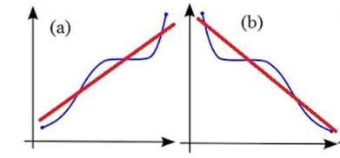
COEFICIENTE DE CORRELACIÓN DE SPEARMAN

SPEARMAN
Evalúa la relación monótona entre dos variables continuas u ordinales. En una relación monótona, las variables tienden a cambiar al mismo tiempo, pero no necesariamente a un ritmo constante.
El coeficiente de correlación de Spearman se basa en los valores jerarquizados de cada variable y no en los datos sin procesar, es decir lo importante es la jerarquía de los datos.
La correlación de Spearman se utiliza para evaluar relaciones en las que intervienen variables ordinales.
Se rige por las mismas reglas de correlación de Pearson, es decir los valores van de -1 a +1
COEFICIENTE DE CORRELACIÓN DE SPEARMAN

EJEMPLO
La empresa quiere saber si existe relación entre los años de experiencia
del vendedor con respecto a las ventas realizadas |  |  |  |  |  |  |  |  | =JERARQUIA.MEDIA(C5;$C$5:$C$11;0)
 | x | y | Orden1 | Orden2 | d | d ² |  |  | =SUMA.CUADRADOS(G5)
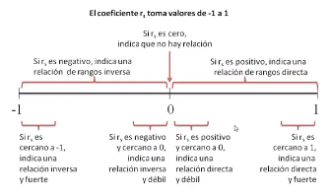
Vendedor | Años de experiencia | Venta | Orden de los años de experiencia | Orden de la venta | Orden1-Orden2 | d ²
Pedro | 6 | 800 | 6 | 2 | 4 | 16 | d ² | 76.5
María | 10 | 658 | 3 | 3.5 | -0.5 | 0.25 | n | 7
José | 9 | 345 | 3 | 7 | -4 | 16 | n ² | 49
Lina | 15 | 400 | 1 | 6 | -5 | 25
Andrés | 8 | 658 | 2 | 3.5 | -1.5 | 2.25
Perla | 5 | 1,500 | 2 | 1 | 1 | 1
Sebastian | 12 | 500 | 1 | 5 | -4 | 16

Coeficiente de correlación de Spearman |  |  |  | -0.37

Relación inversa fuerte , es decir a menor experiencia
las ventas son mayores

GRÁFICO
Ventas en función de los años de experiencia
La empresa quiere saber si existe relación entre los años de experiencia
del vendedor con respecto a las ventas realizadas
 | x | y
Vendedor | Años de experiencia | Venta
Pedro | 6 | 800
María | 10 | 658
José | 9 | 345
Lina | 15 | 400
Andrés | 8 | 658
Perla | 5 | 1,500
Sebastian | 12 | 500

Relación inversa fuerte , es decir a menor experiencia
las ventas son mayores

